2023 Aldi baterakoak-P.temporal
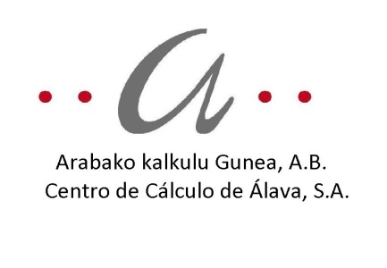
AKSAko ALDI BATERAKO LANPOSTUAK - 2024ko URTARRILAREN 1a / PUESTOS DE TRABAJO TEMPORALES CCASA - 1 ENERO 2024

Zk./Nº |  |  | LANBIDE PROFILA | PERFIL PROFESIONAL | 1 | 2 | 3 | 4 | 5 | 6 | 7 | 8 | 9 | 10 | 11 | 12
GUZTIRA/TOTAL | EMAKUMEAK/MUJERES | GIZONAK/HOMBRES | URTEKO SOLDATA GORDINA | SUELDO ANUAL BRUTO | 32,681.37 | 36,312.63 | 40,549.10 | 41,759.52 | 44,180.36 | 49,627.26 | 52,048.10 | 55,679.36 | 59,310.63 | 67,783.57 | 73,230.47 | 78,677.36
1 | 1 | 0 | ADMINISTRAZIO OROKORREKO TEKNIKARIA | TÉCNICO ADMÓN GENERAL |  |  |  |  | 44,180.36 | 49,627.26 | 52,048.10
1 | 1 | 0

 |  |  | Enplegatutako pertsonak |  | Personas empleadas
 |  |  | Finkoak: 133 (80 gizonezko eta 53 emakumezko) % 0,75 |  | Fijos: 133 (80 hombres y 53 mujeres) 0,75 %
 |  |  | Adi baterakoak: 1 emakumezko |  | Temporales: 1 mujer

 |  |  | Instituzioetan liberatutako pertsonak |  | Personas liberadas institucionales
 |  |  | Ez dago liberatu instituzionalik |  | No existe personal liberado institucional

